상품제안서
루첸 스페셜기프트세트GS6호 | 상품코드: S22717

 |  |  |  |  |  |  | 02-713-8555 | www.synergygift.co.kr
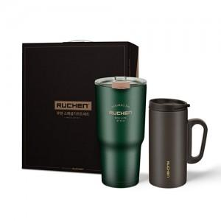

【상세/제작정보】 | <p><span style="font-size: 14pt;">※ 기본수량 미만 발주 진행시 별도 문의 바랍니다.</span></p>

【인쇄/포장옵션】 | 레이저 / 포장지포장

【공급단가】 | 수량 | 30~ | 100~ | 300~ | 1,000~ | 3,000~
*VAT별도 | 제이드그린 | 13,260원 | 12,600원 | 12,100원 | 11,600원 | 11,320원
 | 아이보리 | 13,260원 | 12,600원 | 12,100원 | 11,600원 | 11,320원
 | 다크브라운 | 13,260원 | 12,600원 | 12,100원 | 11,600원 | 11,320원

【상품 URL】 | https://www.synergygift.co.kr:443/src/goods_detail.php?gdno=22717

